2.UTCRIS危険物数量確認方法・混触危険試薬組み合わせ表
⑥UTCRIS危険物数量確認方法
１）研究室管理権限者のIDでログインし、「検索」欄の「消防用集計」を実行して下さい。
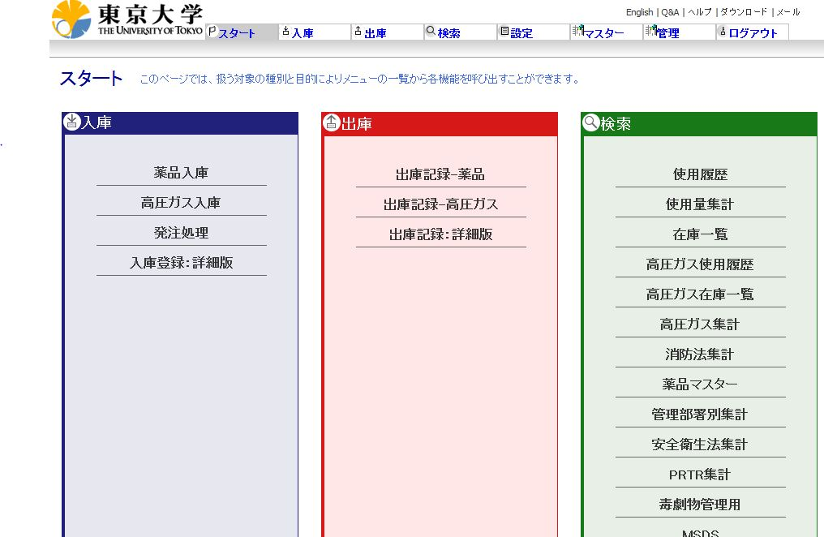

２）一番下にある「検索_消防法集計_保管場所」を選択し、プルダウンメニュー「保管場所」を指定して下さい。

⑦混触危険試薬組み合わせ表（消防法令上の危険物）
 | 第1類 | 第2類 | 第3類 | 第4類 | 第5類 | 第6類
第1類 |  | × | × | × | × | ○
第2類 | × |  | × | ○ | ○ | ×
第3類 | × | × |  | ○ | × | ×
第4類 | × | ○ |  |  | ○ | ×
第5類 | × | ○ | × | ○ |  | ○
第6類 | ○ | × | × | × | ×
※「×」は混触危険試薬です。

